8.07 Graphique 1
RERS 8.07 Les enseignants du second degré public par académie

[1] Évolution des effectifs des cinq plus grandes académies du second degré public

 |  |  |  |  |  |  | RERS 2022, DEPP
► Champ : Les cinq plus grandes académies parmi celles de France métropolitaine + DROM au regard de leurs effectifs, agents ayant une mission d'enseignement dans le second degré public, rémunérés par l’Éducation nationale et en activité au 30 novembre.
Source : DEPP, Panel des personnels issu de BSA, novembre 2021.

 |  | Bordeaux | Grenoble | Lille | Créteil | Versailles
 | 2015 | 18,435 | 18,806 | 24,768 | 28,522 | 33,677
 | 2016 | 18,661 | 19,048 | 25,060 | 29,058 | 34,104
 | 2017 | 18,962 | 19,225 | 25,179 | 29,575 | 34,750
 | 2018 | 19,081 | 19,263 | 25,001 | 30,018 | 35,117
 | 2019 | 19,045 | 19,119 | 24,750 | 29,698 | 34,737
 | 2020 | 19,107 | 19,066 | 24,715 | 29,722 | 34,880
 | 2021 | 18,982 | 18,937 | 24,548 | 29,678 | 34,595

8.07 Carte 3 et Carte 4
RERS 8.07 Les enseignants du second degré public par académie

 |  |  |  | [3] Enseignants du second degré public : part des non-titulaires parmi les enseignants du second degré public en 2021-2022 (en %) |  | [4] Enseignants titulaires du second degré public : part des enseignants titulaires du second degré public ayant moins de 5 ans d'ancienneté en 2021-2022 (en %)

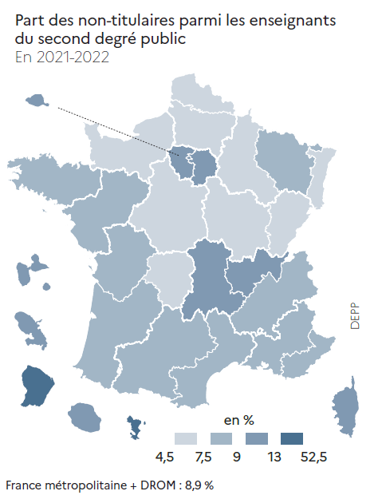
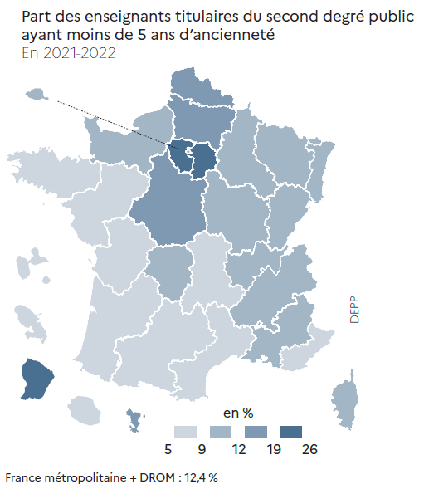
CODE | ACADEMIES | Part des enseignants titulaires ayant moins de 5 ans d'ancienneté | Part des non-titulaires
A01 | PARIS | 9.9 | 11.2
A02 | AIX-MARSEILLE | 10.0 | 7.9
A03 | BESANCON | 9.9 | 5.7
A04 | BORDEAUX | 7.1 | 9.0
A06 | CLERMONT-FERRAND | 6.4 | 9.7
A07 | DIJON | 11.1 | 5.6
A08 | GRENOBLE | 9.1 | 8.9
A09 | LILLE | 13.5 | 6.8
A10 | LYON | 11.1 | 9.2
A11 | MONTPELLIER | 7.6 | 7.9
A12 | NANCY-METZ | 10.0 | 8.6
A13 | POITIERS | 7.8 | 8.0
A14 | RENNES | 5.7 | 8.0
A15 | STRASBOURG | 11.6 | 5.6
A16 | TOULOUSE | 8.2 | 7.9
A17 | NANTES | 8.4 | 8.3
A18 | ORLEANS-TOURS | 14.0 | 7.3
A19 | REIMS | 11.8 | 7.1
A20 | AMIENS | 15.8 | 6.2
A22 | LIMOGES | 9.8 | 6.4
A23 | NICE | 8.8 | 8.3
A24 | CRETEIL | 25.8 | 11.0
A25 | VERSAILLES | 23.2 | 10.1
A27 | CORSE | 9.7 | 12.5
A70 | NORMANDIE | 9.8 | 5.0
A28 | REUNION | 8.3 | 10.8
A31 | MARTINIQUE | 5.2 | 12.5
A32 | GUADELOUPE | 8.6 | 11.8
A33 | GUYANE | 19.4 | 25.5
A43 | MAYOTTE | 16.3 | 52.3

France métropolitaine + DROM |  | 12.4 | 8.9
 |  |  | RERS 2022, DEPP

 |  |  |  |  | RERS 2022, DEPP |  | RERS 2022, DEPP
► Champ : France métropolitaine + DROM, agents ayant une mission d'enseignement dans le second degré public, rémunérés par l’Éducation nationale et en activité au 30 novembre 2021. |  |  |  | ► Champ : France métropolitaine + DROM, agents ayant une mission d'enseignement dans le second degré public, rémunérés par l’Éducation nationale et en activité au 30 novembre 2021. |  | ► Champ : France métropolitaine + DROM, agents ayant une mission d'enseignement dans le second degré public, rémunérés par l’Éducation nationale et en activité au 30 novembre 2021.
Source : DEPP, Panel des personnels issu de BSA, novembre 2021. |  |  |  | Source : DEPP, Panel des personnels issu de BSA, novembre 2021. |  | Source : DEPP, Panel des personnels issu de BSA, novembre 2021.

